Tema 1
Volver

TEMAS GENERALES

Tema 1

 | A partir del 01.01.2020 se debe eliminar lo que esta en cuadro Rojo

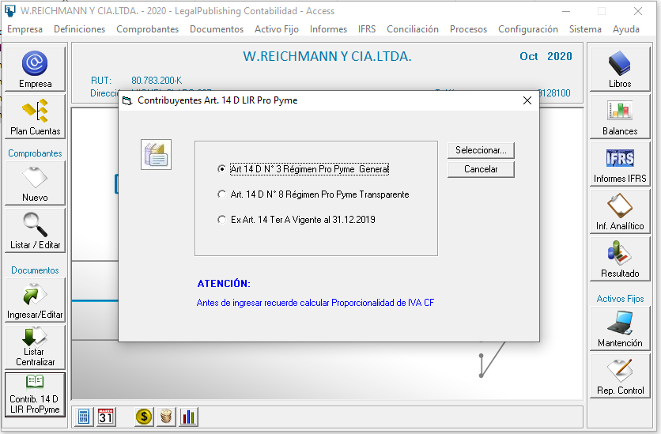
 |  |  |  |  | FW: Listo

 |  |  |  |  |  | Pantalla 1 | (indicada más abajo)

 |  |  |  |  |  | Pantalla 2 | (indicada más abajo)

Tema 2
 | Cuando en la pantalla anterior se entre al Art. 14 D N° 3 o N° 8 se debe desplegar la siguiente pantalla

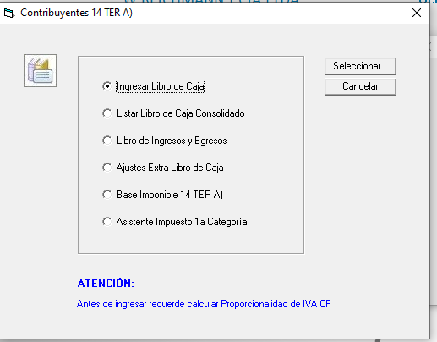

 |  |  |  |  | FW: Listo

 | los que estan en cuadro rojo se deben ocultar a partir del 01.01.2020

Tema 3
 | A partir del 01.01.2020 si entro a:

 | Art. 14 D N° 3 Régimen Propyme General |  | Art. 14 D N° 8 Régimen Propyme Transparente
 |  |  |  |  |  | FW: Listo
 | La pantalla debiese ser de la siguiente manera |  | La pantalla debiese ser de la siguiente manera

 | Pantalla 1 |  | Pantalla 2

 |  | Ingresar Libro de Caja |  | Ingresar Libro de Caja

 |  | Listar Libro de Caja Consolidado |  | Listar Libro de Caja Consolidado

 |  | Libro de Ingresos y Egresos |  | Libro de Ingresos y Egresos

 |  | Base Imponible |  | Base Imponible

Tema 2
Volver

AJUSTES

Tema 1
 | El "Libro de Caja - Ingresos" y "Libro de Caja Egresos" debe traer la información
 | tal como lo hace al 31.12.2019
 | (todo esto debido a que no han salido las Resoluciones del SII que hablen de estos libros pero si los
 | menciona la Circular 62/20 SII Art. 14 D)

Tema 2
 | Aca se debe crear un boton para que traiga la información de todos los meses
 | (Enero a Diciembre)
 |  | FW: tal como lo conversamos, no se puede hacer
 |  | El proceso de traer los docyemntos, dados todos los requermientos y transformaciones solicitadas por TR es muy complejo y no se puede replicar para todos los meses de una vez, fuera de la ventana del libro de caja
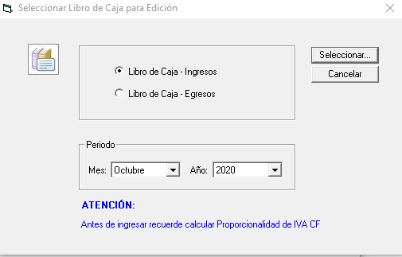

 |  | Al ingresar este boton debiese aparecer
 |  | otro menu que muestre los meses de Enero a
 |  | Diciembre

TRAER TODO
 |  | Enero | Consideraciones
 |  | Febrero | 1° Debe permitir traer uno o todos los meses
 |  | Marzo | 2° Esto aplica para Libro de Caja Ingresos y Libro Caja Egresos
 |  | Abril | 3° El objetivo es facilitar el trabajo a los clientes (en vez
 |  | Mayo | de ir mes por mes
 |  | Junio | 4° Para este tema nos podemos juntar y evaluar
 |  | Julio | una forma para hacerlo más simple para el usuario
 |  | Agosto
 |  | Septiembre
 |  | Octubre
 |  | Noviembre
 |  | Diciembre
 | Antes habia que entrar a cada mes, lo que se pide es que permita
 | traer la información de una sola vez

Tema 3
 | En esta pantalla eliminar lo que esta en cuadro rojo

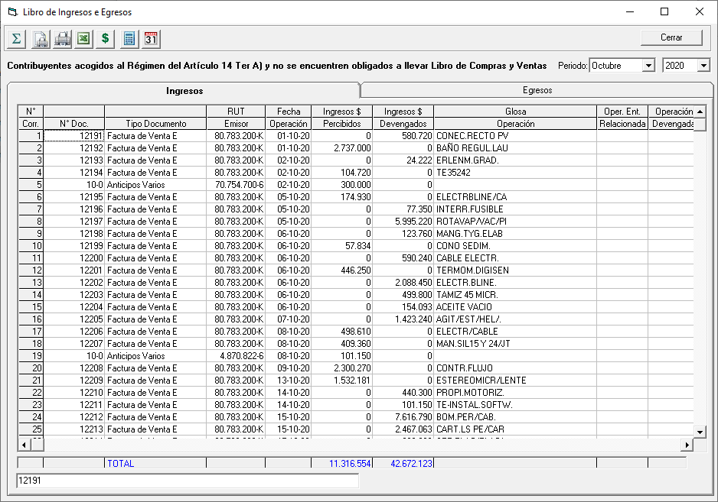

 |  |  |  | FW: Listo

Tema 3
Volver

OTROS TEMAS

Tema 1
 | A partir del 01.01.2020 se debe modificar dicho item
 | (lo que esta en cuadro rojo)

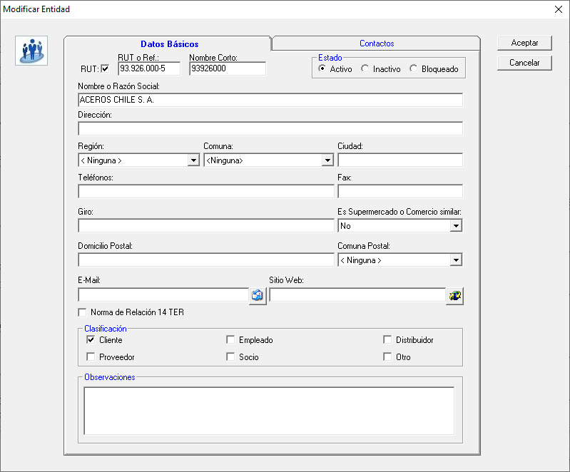
 |  |  |  |  |  |  | FW: Listo

 | Debe indicar "¿Aplica normas de Relación establecidas en Art. 14 D LIR?

Tema 2
 | En la pantalla anterior a partir del 01.01.2020 se debe crear un campo que indique "Franquicia Tributaria" el cual debe seleccionar los siguientes item

 |  | Art. 14 A Régimen Semi Integrado
 |  | Art. 14 D N° 3 Régimen Pro Pyme General |  |  |  |  |  | FW: Listo
 |  | Art. 14 D N° 8 Régimen Pro Pyme Transparente
 |  | Art. 14 B N° 1 Renta Efectiva sin Balance
 |  | Rentas Presuntas
 |  | Otro

 | Este campo debe ser obligatorio

Tema 3
 | Al crer el campo "Franquicia Tributaria" afectara el formato de Importacion de Entidades a partir 01.01.2020

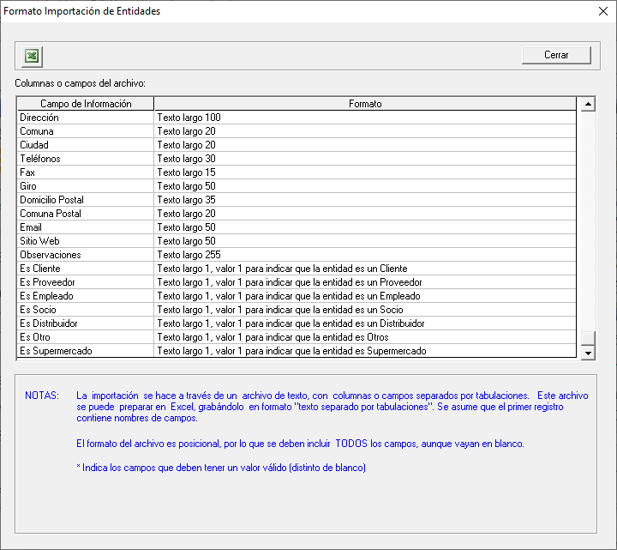
 |  |  |  |  |  |  |  | FW; este cambio se hace de ahora en adelante para TODOS LOS AÑOS, antes 2020 y después 2020
 |  |  |  |  |  |  |  | No podemos tener formatos distintos dependiendo del año

 |  |  |  |  |  |  |  | Fw: Listo

 | Se debera crear al final "Franquicia Tributaria" en donde

 |  |  |  | 1 | Art. 14 A Régimen Semi Integrado
 |  |  |  | 2 | Art. 14 D N° 3 Régimen Pro Pyme General
 |  |  |  | 3 | Art. 14 D N° 8 Régimen Pro Pyme Transparente
 |  |  |  | 4 | Art. 14 B N° 1 Renta Efectiva sin Balance
 |  |  |  | 5 | Rentas Presuntas
 |  |  |  | 6 | Otros

Tema 4
 | Habilitar a partir del 01.01.2020 lo que esta en rojo

 | se debe llamar a partir del 01.01.2020 |  |  |  |  |  |  | Fw: Listo
 |  |  | Configurar Cuentas Ajustes 14 D LIR

Tema 5
 | Para entrar al Código de Ajuste a una cuenta contable se debe entrar dos veces a la cuenta

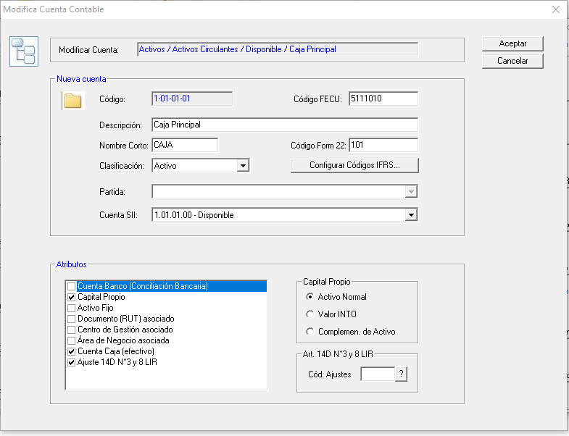

 |  |  |  |  |  |  | FW: No entindo cuál es el problema.
 |  |  |  |  |  |  | Am mi me funciona a la primera y queda grabado. Cuando vuelvo a entrar ahí está

Tema 6
 | A partir del 01.01.2020 en los Libros
 |  |  | Libro de Caja - ingresos
 |  |  | Libro de Caja - Egresos
 |  |  | Libro de Caja Consolidado
 |  |  | Libro de Ingresos e Egresos

 | Cada vez que se mencione "Oper. Entidad Relacionada"

 | Ahora debera cumplir con los siguientes requisitos
 |  |  |  | Caso 1 | En el caso que la Empresa del LP Conta sea Art. 14 D N° 3 (a partir del 01.01.2020)

 |  |  |  |  |  | Este con el ticket de relación y la empresa sea Art. 14 A Régimen Semi Integrado

 |  |  |  | Caso 2 | En el caso que la Empresa del LP Conta sea Art. 14 D N° 8

 |  |  |  |  |  | Este con el ticket de relación y la empresa sea Art. 14 A Régimen Semi Integrado

 |  | FW: listo

 |  | Recordar que si los documentos son traidos desde el libro de compras. Ventas o retenciones, el sistema sólo permite editar la columna Operación Devengada

Tema 5
Volver

CODIGOS AJUSTES

Tema 1
 | A partir del 01.01.2020 los codigos deben ser remplazados
 | por |  |  |  | Franca
 |  |  | Desde el 01.01.2020 |  | si quieres para este tema
 | hasta el 31.12.2019 | Antes | Ahora |  | me llamas y vemos
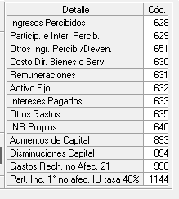
 |  |  | 14 D N°3 | 14 D N°8 | una alternativa en conjunto
 |  | 628 | 1400 | 1600

 |  | 651 | 1588 | 1607
 |  | 630 | 1409 | 1614
 |  | 631 | 1411 | 1616
 |  | 632 | 1413 | 1618
 |  | 633 | 1419 | 1622
 |  | 635 | 1424 | 1625

 |  |  |  |  | FW: Listo.

 |  |  |  |  | FW: Cada vez que el usuario cambia de regimen 14 ter o 14 D se cambia la codificación
 | Esto es solo para contribuyentes Art. 14 D LIR a partir del 01.01.2020
 | se deben homologar los código de manera automatica |  |  |  | Para los otros regimenes no se hace nada con los códigos de ajuste

 | El sistema LP Conta debera discriminar según los Regimen el tipo de código a utilizar
 | Ademas estos códigos deben tener la posibilidad de ser elegidos

